Sheet1
ひきこもり当事者への居場所提供型支援
『自立支援パソコンサークル』
平成31年2月～平成32年3月
毎週土曜日、午後１時３０分~４時００分開催

１５～39歳までのニート・ひきこもり状態の若者、自立を望む方たちへ
サークル生募集中！！
（使用料無料）

パソコン完備の大きな教室で居場所としてゲーム等を楽しむことができます。
何となく家に居て、進路で悩んでいる人、仕事をしたいが、どうも自信がない。 就職経験のない人・ある人、ひきこもりがちな人、どんな人でも歓迎です！！ 各人のレベルに合わせてパソコンを勉強しながら楽しく過ごせます。

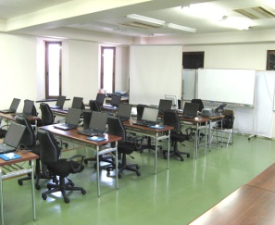
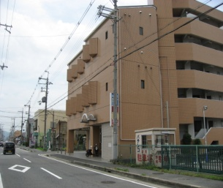
先輩の青年お助け隊が
お手伝いします

≪こんなことが出来るようになります≫
★ 得意なものや趣味を活かすパソコンの使い方
★ インターネットからの情報の収集
★ オークションに出品
★ パソコンの修理や初期設定
★ 画像処理や写真加工
★ ホームページの作成・管理
★ word，excel，powerpoint，accessの操作
★ パソコン講師のアシスタント
≪仕事に関する講習もあります≫
★ 業種・職種等の適職相談
★ 求人情報や会社情報の提供
★ 応募の仕方、応募書類の書き方
★ 面接の指導
★ 言葉使いやマナー研修
★ 職場見学

体 験 希 望 の方は
下記に申込みをしてください
（保護者・関係者の方もお越しください）
申込はTel又はFax又はメール
（npo-cscnara@celery.ocn.ne.jp)
で、今すぐ!

≪若者の悩み、個別相談≫も実施しています。予 約 制

NPO法人キャリアサポートセンター奈良
(若者自立支援・就労支援事業所）
橿原市葛本町３０７－１２アメニティ２４２０A
TEL&FAX（０７４４）２９－６７７６
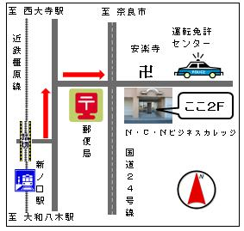

奈良県委託事業（各年度受託・実施事業）
平成19・20年度 奈良県福祉部こども家庭局青少年課の青少年自立特別支援事業受託
平成21・22・23年度 ふるさと雇用創出事業 平成24・２５・２６年度 「子ども・若者支援委託事業」
平成27・28年度 「ひきこもり当事者への居場所提供型支援事業」
平成30年度 ひきこもり支援拠点運営業務（奈良県中南部地域））
平成28・29年度 ニートひきこもり中間的就労サポート事業 平成30年度 若年就職困難者職場実習等サポート事業

